写真確認画面
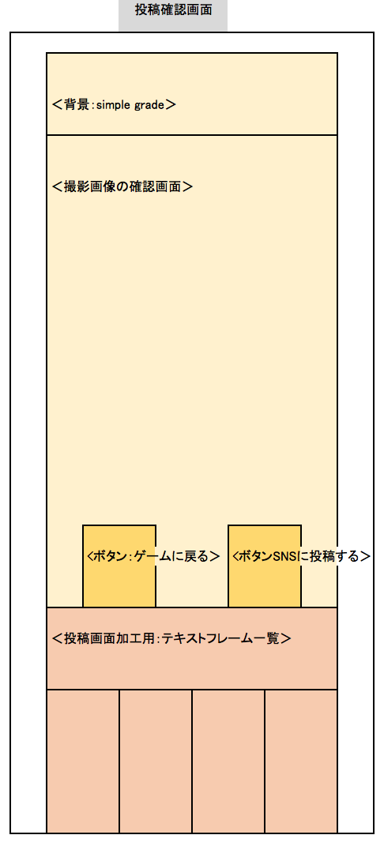
プロジェクト名 |  | きみのみ ～キミ、飲みたりてなくない？～ |  | 作成日 |  | 2016-05-13 |  | 作成者 |  | 森（叡）
画面名 |  | 写真確認画面 |  | 更新日 |  | 2016-05-21 |  | 更新者 |  | 森（叡）

⓪
画面レイアウト
項目ID | 項目名 | 種類 | 活性/非活性 | 表示/非表示 | 初期値 | 出力仕様 | 入力制約 | 関連項目 | イベント有無
例 | ○○ラベル | TextField | 非活性 | 表示 | 「○○」 | 画像１表示 | - | - | -
22 | 戻るボタン | Button | 活性 | 表示 | 「戻る」 |  |  |  | ● |  | ※画像ファイル未定
23 | 画面加工フレーム１ | Button | 活性 | 表示 | ‐ | 画像1 |  |  | ● |  | ※共通背景０番
24 | 画面加工フレーム２ | Button | 活性 | 表示 | ‐ | 画像2 |  |  | ●
25 | 画面加工フレーム３ | Button | 活性 | 表示 | ‐ | 画像3 |  |  | ●
26 | 画面加工フレーム４ | Button | 活性 | 表示 | ‐ | 画像4 |  |  | ●
27 | 画面加工フレーム５ | Button | 活性 | 表示 | ‐ | 画像5 |  |  | ●
28
28 | 隠カメラ画像 | ImageView | 非活性 | 表示 | 撮影画像 |  |  |  | -
29 | 投稿に進むボタン | Button | 活性 | 表示 | 「SNSに投稿する」 |  |  |  | ●
0 | 背景 | ImageView | 非活性 | 表示 | ‐ | 画像6 |  |  | -

22
29

23
24

27
25
26

画面項目詳細
No. | 項目ID | 項目名 | イベント
1 | 例 | ○○ラベル | 1．タップ時処理
 |  |  | ○○をする
1 | 22 | 戻るボタン | 1.タップ時処理 GAME画面に遷移する。
2 | 23 | 画面加工フレーム１ | 1．タップ時処理 撮影画像下部に画像1を張り付ける。
3 | 24 | 画面加工フレーム２ | 1．タップ時処理 撮影画像下部に画像2を張り付ける。
4 | 25 | 画面加工フレーム３ | 1．タップ時処理 撮影画像下部に画像3を張り付ける。
5 | 26 | 画面加工フレーム４ | 1．タップ時処理 撮影画像下部に画像4を張り付ける。
6 | 27 | 画面加工フレーム５ | 1．タップ時処理 撮影画像下部に画像5を張り付ける。
7 | 29 | 投稿に進むボタン | 1.タップ時処理 投稿準備画面に遷移する。

メッセージ定義

共通イベント

